OFFRE 2
Dagschotel | Dagschotel | Dagschotel | Dagschotel | Dagschotel

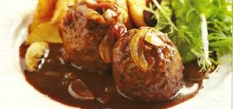 Kip in het groen Spinazie,erwten,mangetout Natuuraardappelen | 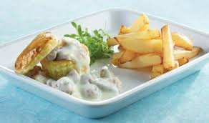 Penne picasso (bolognaise met groenten ) | 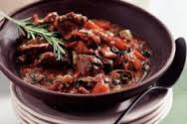 Oostends "vispannetje" | 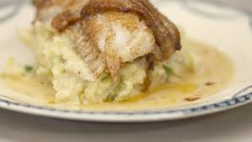 Kaaskroketen slaatje met tomaat en komkommer , frietjes | 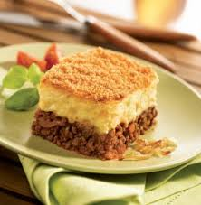 Gegratineerde ham-witloofrolletjes en hertoginne-aardappelen

4.50 € | 4.50 € | 4.50 € | 4.50 € | 4.50 €

OFFRE 8
0 | 0 | 0 | 0 | 0

0 | 0 | 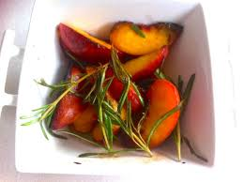 0 | 0 | 0

1.00 € | 1.00 € | 1.00 € | 1.00 € | 1.00 €

